상품제안서
아이리버 스테레오 사운드바 스피커 | 상품코드: S47746

 |  |  |  |  |  |  | 02-713-8555 | www.synergygift.co.kr
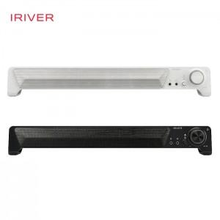 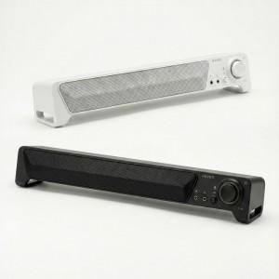 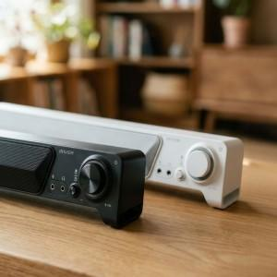

【상세/제작정보】

【인쇄/포장옵션】 | 레이저 / 포장불가능

【공급단가】 | 수량 | 10~ | 100~ | 300~ | 500~ | 1,000~
*VAT별도 | 단가 | 23,500원 | 21,340원 | 20,650원 | 20,070원 | 19,780원

【상품 URL】 | https://www.synergygift.co.kr:443/src/goods_detail.php?gdno=47746

